詳細クラス図
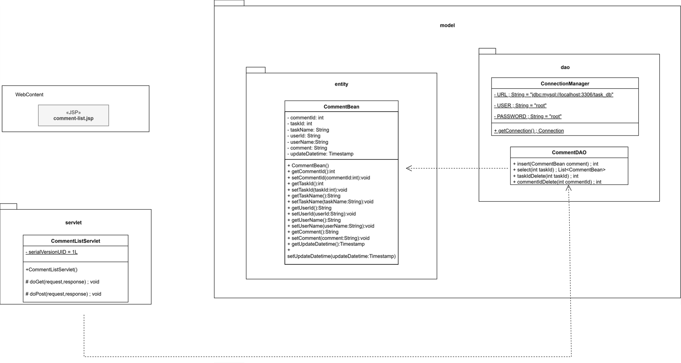
詳細クラス図 | システム名 | グループ名 | 作成日 | 担当 | 承認印
 | TaskBoy(TasBo) | チーム TasBo | 2026-06-23 | 菊地

画面設計書 (コメント閲覧コメントあり)
画面設計書 | システム名 |  | グループ名 |  | 作成日 | 担当 | 承認印
 | TaskBoy(TasBo) |  | チームTanBo |  | 2026-06-25 | 菊地

画面名称 | コメント閲覧
画面レイアウト
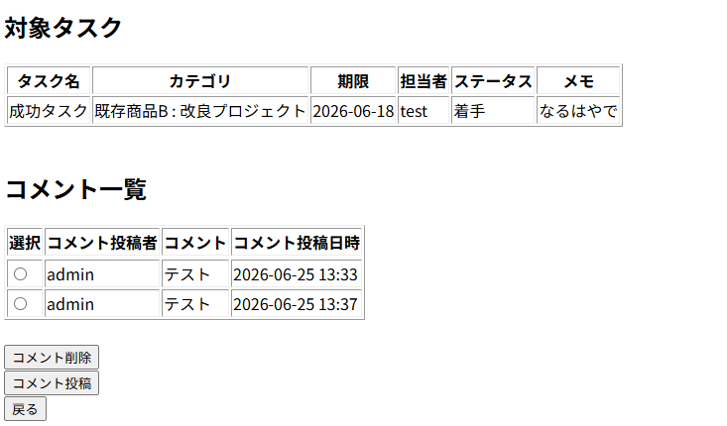

1

2
4
3
フォーム定義
action | comment-delete-servlet |  |  |  |  | method | GET
識別ID | ラベル | type | name | value | 備考
1 | - | radio | commentId | commentId
2 | コメント削除 | submit |  | コメント削除
フォーム定義
action | comment-add-servlet |  |  |  |  | method | GET
識別ID | ラベル | type | name | value | 備考
3 | コメント投稿 | submit |  | コメント投稿

フォーム定義
action | task-list-servlet |  |  |  |  | method | POST
識別ID | ラベル | type | name | value | 備考
4 | 戻る | submit |  | 戻る

画面設計書 (コメント閲覧コメントなし)
画面設計書 | システム名 |  | グループ名 |  | 作成日 | 担当 | 承認印
 | TaskBoy(TasBo) |  | チームTanBo |  | 2026-06-16 | 菊地

画面名称 | タスク削除確認画面
画面レイアウト
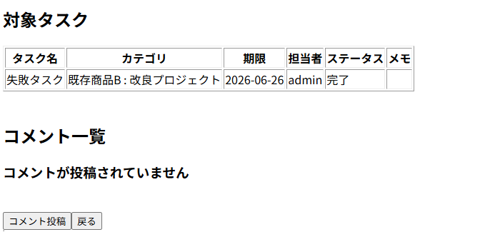

1
2
フォーム定義
action | comment-add-servlet |  |  |  |  | method | GET
識別ID | ラベル | type | name | value | 備考
1 | コメント投稿 | submit |  | コメント投稿

フォーム定義
action | task-list-servlet |  |  |  |  | method | POST
識別ID | ラベル | type | name | value | 備考
2 | 戻る | submit |  | 戻る

カバレッジレポート
 | カバレッジレポート |  | 実施日 | 2026-06-18

（１）概要
対象クラス |  | CommentDAO
カバレッジ率 |  | 100%

（２）報告事項
調査結果
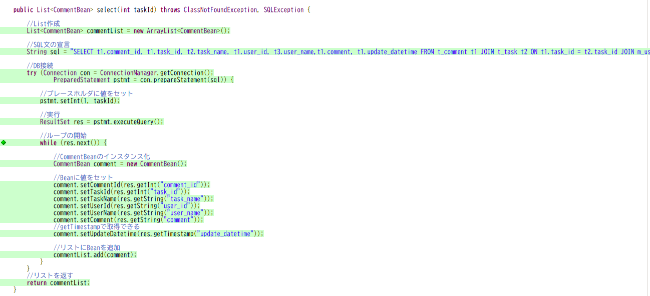

分析・考察

備 考

